CollectiveAccess
Image | Object | Description | Date
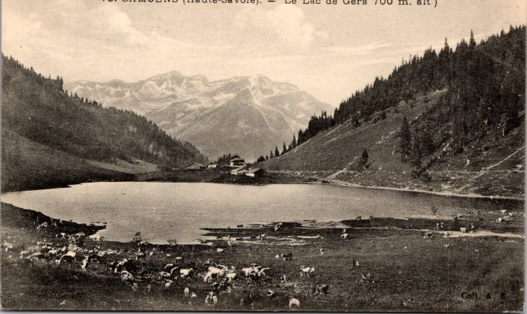 | L'alpage de Gers (2-577) | L'alpage de Gers
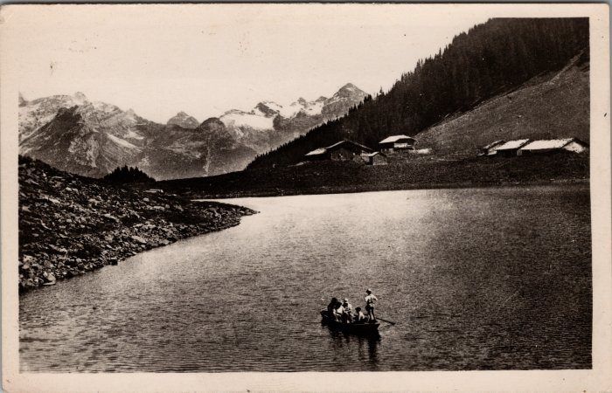 | Photo d'une barque sur le Lac de Gers (2-3408) | Photo d'une barque sur le Lac de Gers
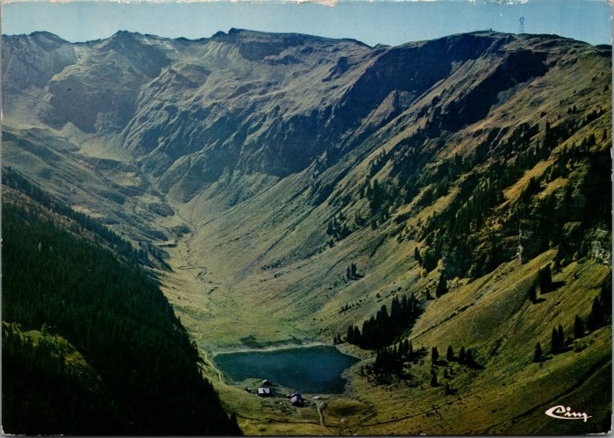 | Vue générale sur l'alpage de Gers (2-2420) | Vue générale sur l'alpage de Gers

